Hoja1
Se analiza numero de errores al mes un servicio de almcenamiento tipo NUBE en la red.
 |  |  |  |  |  |  |  |  |  |  | Determine si el numero de errores al mes siguen una distribución normal usando la prueba de bondad de ajuste de Kolmogorov-Smirnov con un Nivel de Confianza del 99%
i | xi | F(i/n) | Z | Fo | D+ | D- |  | promedio= | 20.636363636
1 | 14 | 0.030303030303 | -1.9313340803 | 0.0267208757 | 0.003582154603 | 0.0267208757 |  | Desv. Est= | 3.4361551965
2 | 14 | 0.060606060606 | -1.9313340803 | 0.0267208757 | 0.033885184906 | -0.003582154603
3 | 16 | 0.090909090909 | -1.3492881931 | 0.088622208253 | 0.0022868826565 | 0.028016147647
4 | 16 | 0.12121212121 | -1.3492881931 | 0.088622208253 | 0.03258991296 | -0.0022868826565
5 | 17 | 0.15151515152 | -1.0582652495 | 0.14496726555 | 0.0065478859645 | 0.023755144339
6 | 17 | 0.18181818182 | -1.0582652495 | 0.14496726555 | 0.036850916268 | -0.0065478859645
7 | 17 | 0.21212121212 | -1.0582652495 | 0.14496726555 | 0.067153946571 | -0.036850916268
8 | 18 | 0.24242424242 | -0.76724230589 | 0.22146873192 | 0.020955510503 | 0.0093475197997 |  | Z= | (xi-Media)/Desviacion estandar
9 | 19 | 0.27272727273 | -0.47621936228 | 0.31695905335 | -0.044231780619 | 0.074534810922
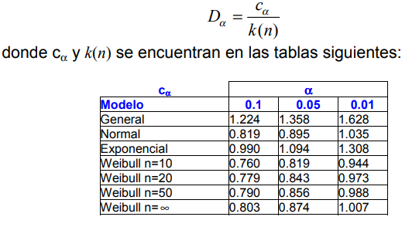
10 | 19 | 0.30303030303 | -0.47621936228 | 0.31695905335 | -0.013928750316 | 0.044231780619
11 | 19 | 0.33333333333 | -0.47621936228 | 0.31695905335 | 0.016374279987 | 0.013928750316
12 | 19 | 0.36363636364 | -0.47621936228 | 0.31695905335 | 0.04667731029 | -0.016374279987
13 | 20 | 0.39393939394 | -0.18519641866 | 0.426537489 | -0.03259809506 | 0.062901125363
14 | 20 | 0.42424242424 | -0.18519641866 | 0.426537489 | -0.0022950647571 | 0.03259809506
15 | 20 | 0.45454545455 | -0.18519641866 | 0.426537489 | 0.028007965546 | 0.0022950647571
16 | 20 | 0.48484848485 | -0.18519641866 | 0.426537489 | 0.058310995849 | -0.028007965546
17 | 20 | 0.51515151515 | -0.18519641866 | 0.426537489 | 0.088614026152 | -0.058310995849
18 | 20 | 0.54545454545 | -0.18519641866 | 0.426537489 | 0.11891705646 | -0.088614026152
19 | 20 | 0.57575757576 | -0.18519641866 | 0.426537489 | 0.14922008676 | -0.11891705646
20 | 21 | 0.60606060606 | 0.10582652495 | 0.54214000445 | 0.063920601606 | -0.033617571303
21 | 21 | 0.63636363636 | 0.10582652495 | 0.54214000445 | 0.094223631909 | -0.063920601606
22 | 22 | 0.66666666667 | 0.39684946856 | 0.65426076549 | 0.012405901175 | 0.017897129128
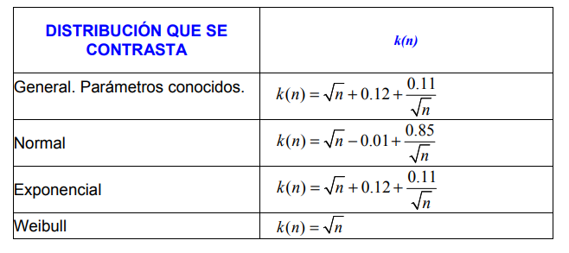
23 | 23 | 0.69696969697 | 0.68787241218 | 0.75423343458 | -0.057263737613 | 0.087566767916
24 | 23 | 0.72727272727 | 0.68787241218 | 0.75423343458 | -0.02696070731 | 0.057263737613
25 | 24 | 0.75757575758 | 0.97889535579 | 0.83618415643 | -0.078608398853 | 0.10891142916
26 | 24 | 0.78787878788 | 0.97889535579 | 0.83618415643 | -0.04830536855 | 0.078608398853
27 | 25 | 0.81818181818 | 1.2699182994 | 0.89794313298 | -0.079761314799 | 0.1100643451
28 | 25 | 0.84848484848 | 1.2699182994 | 0.89794313298 | -0.049458284496 | 0.079761314799
29 | 25 | 0.87878787879 | 1.2699182994 | 0.89794313298 | -0.019155254193 | 0.049458284496
30 | 25 | 0.90909090909 | 1.2699182994 | 0.89794313298 | 0.01114777611 | 0.019155254193
31 | 26 | 0.93939393939 | 1.560941243 | 0.94073119251 | -0.0013372531136 | 0.031640283417
32 | 26 | 0.9696969697 | 1.560941243 | 0.94073119251 | 0.028965777189 | 0.0013372531136
33 | 26 | 1 | 1.560941243 | 0.94073119251 | 0.059268807492 | -0.028965777189

 |  |  |  |  | Max D+ | Max D- |  |  |  |  |  | D<=D(alpha)
 |  |  |  |  | 0.14922008676 | 0.1100643451 |  | D= | 0.14922008676
 |  |  |  |  |  |  |  | D(alpha)= | 0.17594474432 |  | Se acepta la H0
Hipotesis |  |  |  |  |  |  |  |  |  |  | Los datos pertenecen a una distribucion normal
 |  |  |  |  |  | N.C= | 99%
 |  |  |  |  |  | Alpha= | 1% | 0.01 |  | D(alpha)= | 0.17594474432

 |  |  |  |  |  | C(Alpha)= | 1.035
Estadistica de prueba
 |  |  |  |  |  | n=33

 |  |  |  |  |  | k(n)= | 5.8825286541

Regla de Decision

